biểu đồ báo cáo
TỶ LỆ DOANH THU
Values | Total | Tỷ lệ
Sum of DT KHÁC | 3,800,000.0 | 1.53%
Sum of DT CA XE | 2,000,000.0 | 0.80%
Sum of DT CƯỚC | 243,087,407.4 | 97.67%

Sum of TỔNG DOANH THU
248,887,407.4

Dashboard
PHÂN TÍCH HIỆU QUẢ SỬ DỤNG XE TẢI KHO VẬN THÁNG 04.2022

Doanh thu
1,678,018,278
94%
 | Total
Sum of CƯỚC | 1,482,592,778
Sum of CA XE | 800,000
Sum of HÀNG VỀ2 | 15,099,500
Sum of KHÁC | 5,951,000
Sum of CHI PHÍ THANH HÓA | 7,600,000
Sum of BỐC XẾP | 165,975,000
 | Sum of TỔNG DOANH THU | Count of SỐ XE | Sum of TỔNG DOANH THU2
BẮC NINH | 404,413,500 | 125 | 30.04%
THANH HÓA | 202,055,000 | 38 | 15.01%
DƯƠNG KINH | 158,080,000 | 101 | 11.74%
QUẢNG YÊN | 127,102,000 | 45 | 9.44%
GIA LÂM | 101,800,000 | 34 | 7.56%
BẮC GIANG | 82,980,000 | 24 | 6.16%
THÁI BÌNH | 76,760,000 | 27 | 5.70%
TUYÊN QUANG | 71,235,000 | 13 | 5.29%
AN DƯƠNG | 61,590,000 | 63 | 4.58%
HÀ NAM | 60,060,000 | 20 | 4.46%

Thời gian vận hành/ Thời gian nghỉ đối với xe nhà
Doanh thu chiều về
Số chuyến chạy trong tháng
Số chuyến
646
63%

Số xe
54

PHÂN LOẠI DOANH THU KHO VẬN
 | Tỷ lệ
Nội bộ | 37%
Thuê ngoài | 63%
TẦN SUẤT VẬN HÀNH XE

Ý kiến KNSB
STT | Nội dung | Vấn đề | Ý kiến KSNB | Ý kiến Kho vận
1 | 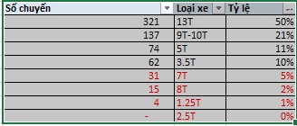 | Các xe 7t, 8t chạy không đều, các xe 1.25T, 2.5T hầu như không chạy | Kiến nghị kho vận đề xuất phương án sd xe gia tăng doanh thu xe tải
2 |  | Tuyến Kho vận - Nội bài chưa có doanh thu | Kiến nghị kế toán kiểm tra tuyến này có chi phí nhưng chưa có doanh thu?
3 |  | Doanh thu xe tải chủ yếu tới từ cước hàng đi (80%) và dịch vụ bốc xếp (10%). Doanh thu hàng về chỉ đạt 1% tổng doanh thu. | Kiến nghị kho vận nghiên cứu gia tăng các khách hàng cùng tuyến đường, sắp xếp lịch vận chuyển hợp lý để gia tăng doanh thu chiều về, tối ưu hóa hoạt động của xe
4 | 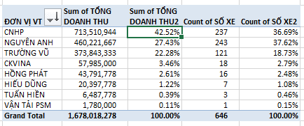 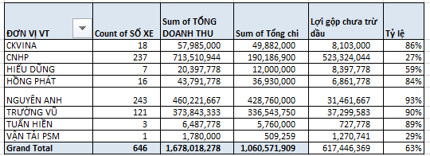 | CN HP chỉ chiếm 37% số chuyến xe và 42.5% tổng doanh thu xe tải | Kiến nghị Kho vận lên phương án sắp xếp để tối ưu lịch chạy xe, gia tăng số lượng chuyến đi của CNHP
5 | Vấn đề khác | Với data dữ liệu hiện tại, chưa tính được giá vốn và lợi gộp của từng tuyến, do đó không đo lường được hiệu quả từng tuyến | Đề nghị bp thống kê bổ sung thêm số km tuyến đường, định mức dầu tiêu thụ từng tuyến từng xe để làm cơ sở tính giá vốn từng tuyến. Bổ sung thời gian chạy từng tuyển để tính toán lịch điều xe và hiệu suất vận hành xe
6

